Main
패키지 여행
프로그램

여행경로
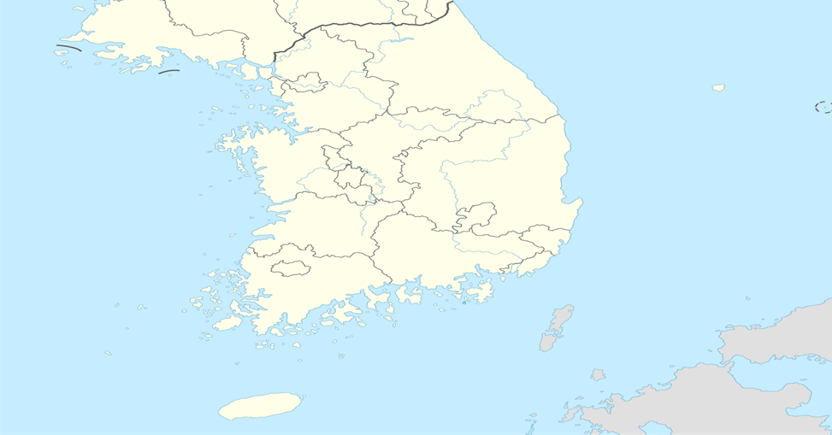

79.8km
강원
인천
서울
11,182원
경기

충남
세종
대전
충북
108.7km
15,183원
경북
136.9km
대구
전북
19,121원
37.6km
32.8km
울산
5,284원
4,552원
광주
경남
부산

s
전남

제주

136.9 + 37.6 + 32.8 + 108.7 + 79.8
총 :395.8km

19,121 + 5,284 + 4,552 + 15,183 + 11,182
총 :55,322원

분석
회원별 TOP5
 | 요약
김경영 | 1826050
김연우 | 1945614
나종대 | 1767624
윤산하 | 1804696
이소윤 | 1759210

